建設コンサルタント登録申請書
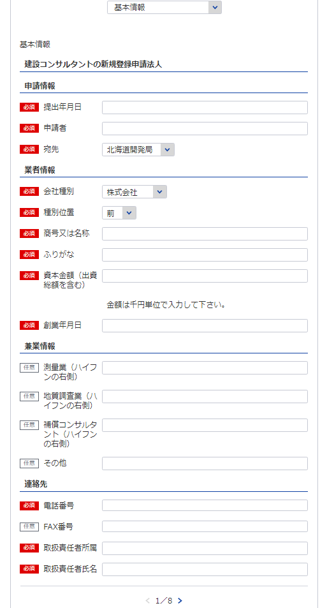
様式第1号（第4条関係） |  |  |  |  |  |  | （用紙A4）
建設コンサルタント登録申請書
建設コンサルタント登録規程第4条の規定により、建設コンサルタントの登録を申請します。この申請書及 び添付書類の記載事項は、事実に相違ありません。
1
役員等一覧表シート参照
 |  |  |  |  | 令和 |  | 年 |  | 月 | 日
2
1
2
※会社名 役職 代表者氏名 主たる営業所の住所を記載してください
3
3
7
 |  |  |  | 申請者
 |  |  | 殿
4
自動で新規と判断
8
5
新規なので不要
5
役員等一覧表シート参照
6
（ふりがな） |  |  |  | 申請の区分 |  | 新規の登録 ・ 登録の更新
商号又は名称
資本金額 （出資総額を含む） |  |  | 千円 | 現に受けている 登録番号 及び 登 録 年 月 日 |  | 建 |  | －
 |  |  |  |  |  |  | 年 |  | 月 | 日
4
11
役員(業務を執行する社員、取締役、執行役 又はこれらに準ずる者）の氏名及び役職名 |  |  |  | 他に行つている営業又は事業の種類
6
10
7
※役員が21名以上いる場合は下記、20件超えのチェックボックスにチェックを入れてください。
下記サイトより、20名超え時の登録フォーマットをDLし、全件入力してください。
https://www.mlit.go.jp/tochi_fudousan_kensetsugyo/const/kanrengyou00001.html
その上で、PDFにして添付をしてください。
また、1件目は必須となっておりますので重複しますが、e-Govにも登録をお願いします。
（ふりがな） | 役 職 名
氏 名
9
8
営業の沿革シート参照

10
 |  |  |  | 役員の他企業役員との兼務状況

11
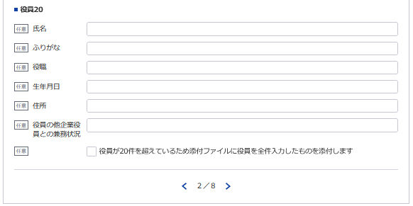

12
営業所の名称及び所在地 | 別表のとおり |  |  | 登録を受けようとする登録部門及び技術管理者の氏名 |  |  | 別表のとおり

新規なので不要
13
※登録番号 | 建 | － |  | ※登録年月日 |  |  | 年 |  | 月 | 日

12
14
13
14
15
15
 |  |  |  |  | 電話番号 |  | （ ） 番
 |  |  |  |  | ＦＡＸ番号
 |  |  |  |  | 取扱責任者
記載要領 |  |  |  |  | 所属氏名
1 ※印のある欄は、記載しないこと。
2 「新規の登録・登録の更新」の欄は、不要のものを消すこと。
3 「資本金額」の欄は、法人である場合に記載すること。
4 「役員の氏名及び役職名」の欄は、個人の場合は、本人及び支配人について記載すること。
5 「役員の他企業役員との兼務状況」の欄は、当該役員が他企業の役員を兼務している場合に、その企業名及び
役職名を記載すること。

営業所、登録部門
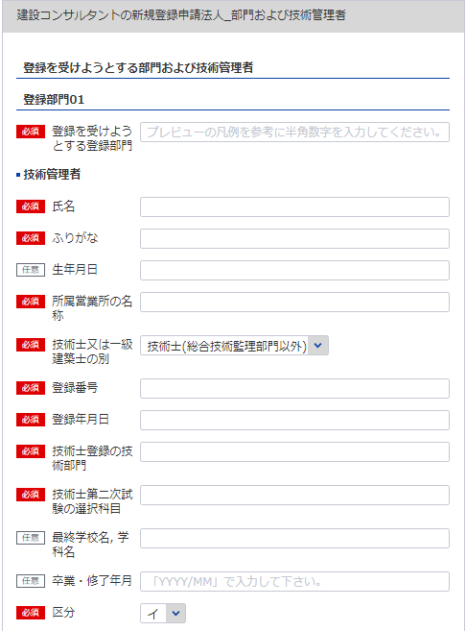
(様式第1号(第4条関係)) |  |  |  |  |  |  | （用紙A4）
別表
営 業 所
名 称 |  |  | （郵便番号） 所在地 （電話番号）
21
（主たる営業所）
16
17, 18, 19
20

※主たる営業所の場合は「主」をその他の営業所の場合は「他」を選択してください。「主」は全体で1回のみ選択してください。
22
（その他の営業所）
技術管理者証明書シート参照

16
17

18

20
計 |  | 箇所
登録を受けようとする 登 録 部 門 |  |  | 技術管理者の氏名 | 登録を受けようとする 登 録 部 門 |  | 技術管理者の氏名
21
22
19
※営業所が21件以上ある場合は下記、20件超えのチェックボックスにチェックを入れてください。
下記サイトより、20件超え時の登録フォーマットをDLし、全件入力してください。
https://www.mlit.go.jp/tochi_fudousan_kensetsugyo/const/kanrengyou00001.html
その上で、PDFにして添付をしてください。
また、1件目は必須となっておりますので重複しますが、e-Govにも登録をお願いします。
1 | 河川、砂防及び 海岸・海洋部門 |  |  | 12 | 造園部門
2 | 港湾及び空港部門 |  |  | 13 | 都市計画及び 地方計画部門
3 | 電力土木部門 |  |  | 14 | 地質部門
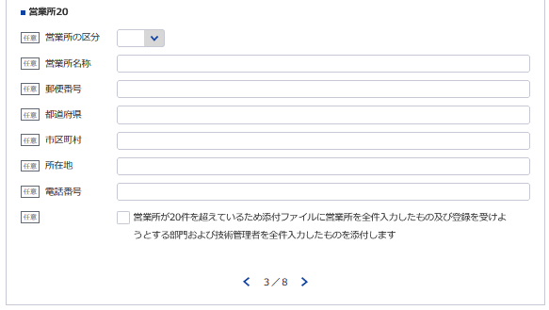
4 | 道路部門 |  |  | 15 | 土質及び基礎部門
5 | 鉄道部門 |  |  | 16 | 鋼構造及び コンクリート部門
必要な場合は以下同様に登録してください
6 | 上水道及び工業用 水道部門 |  |  | 17 | トンネル部門
7 | 下水道部門 |  |  | 18 | 施工計画、施工設備及び 積算部門
8 | 農業土木部門 |  |  | 19 | 建設環境部門
9 | 森林土木部門 |  |  | 20 | 機械部門
10 | 水産土木部門 |  |  | 21 | 電気電子部門
11 | 廃棄物部門

記載要領
1 「営業所」の欄は、本店又は常時建設コンサルタント業務に関する契約を締結する支店若しくは事務所を記載
すること。
2 「登録を受けようとする登録部門」の欄は、該当するものの番号を○で囲み、「技術管理者の氏名」の欄は、
当該登録部門に係る業務の技術上の管理をつかさどる専任の者で規程第3条第1号に該当するものの氏名を記載
すること。

建設コンサルタント業務経歴書
※こちらのシートは記載の後、PDFにして添付してください。
様式第2号（第4条、第9条関係） |  |  |  |  |  |  |  | （用紙A4）
建設コンサルタント業務経歴書
登録部門の名称

契約の相手方 の名称 | 契 約 名 | 業務の内容 | 元請又は 下請の別 | 契約金額 |  | 契 約 期 間
 |  |  |  |  | 千円 | 自平成 | 年 |  | 月 | 日

 |  |  |  |  |  | 至平成 | 年 |  | 月 | 日
 |  |  |  |  | 千円 | 自平成 | 年 |  | 月 | 日

 |  |  |  |  |  | 至平成 | 年 |  | 月 | 日
 |  |  |  |  | 千円 | 自平成 | 年 |  | 月 | 日

 |  |  |  |  |  | 至平成 | 年 |  | 月 | 日
 |  |  |  |  | 千円 | 自平成 | 年 |  | 月 | 日

 |  |  |  |  |  | 至平成 | 年 |  | 月 | 日
 |  |  |  |  | 千円 | 自平成 | 年 |  | 月 | 日

 |  |  |  |  |  | 至平成 | 年 |  | 月 | 日

記載要領
1 この表は、登録を受けようとする登録部門ごとに、直前3年間の主な契約について、5件以内記入すること。
2 「業務の内容」欄は、「設計」、「監理」、「調査」、「企画」、「立案」、「助言」のうち、該当するも
のを記載すること
3 「元請」とは、建設コンサルタント以外の者から建設コンサルタント業務を受注した場合をいい、「下請」
とは、他の建設コンサルタントから建設コンサルタント業務を受注した場合をいう。

直前3年の各事業年度における事業収入金額
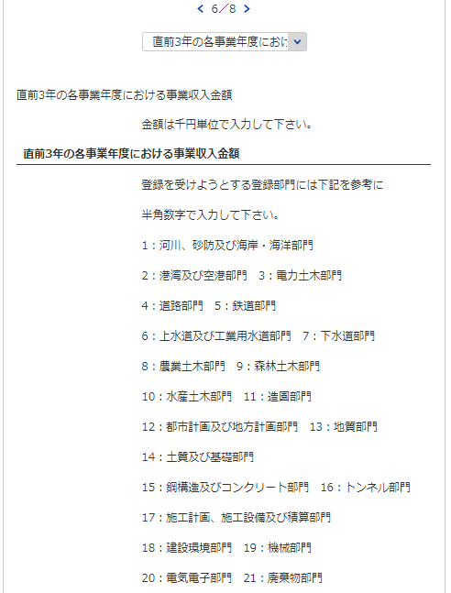
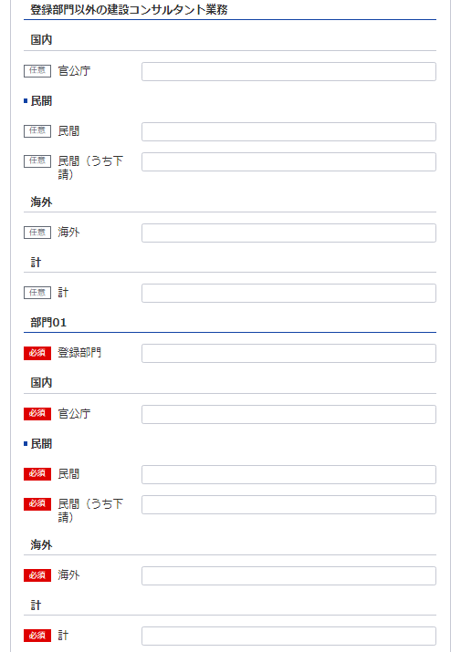
31
様式第3号（第4条、第9条関係） |  |  |  |  |  |  |  |  |  |  |  |  |  | （用紙A4）
直前３年の各事業年度における事業収入金額
（単位 千円）
登録部門
事業
年度
注文
者の
区分
25
32
33
 |  |  |  |  |  |  |  |  |  |  |  |  | 登録部門以外 の建設コンサ ルタント業務 の営業収入額 |  |  | 合 計
31
36
 |  |  |  |  | 部門 |  | 部門 |  | 部門 |  | 部門
23
26
 |  |  | 国 内 | 官公庁
27
32
37
34
自 | 年 | 月 |  | 民 間
24
28
33
38
 |  |  |  | （うち下請） | ( | ) | ( | ) | ( | ) | ( | ) | ( |  | ) | ( | )
29
34
39
35
至 | 年 | 月 | 海 外
30
35
40
 |  |  | 計
 |  |  | 国 内 | 官公庁
25 ※左記の部門に該当する数値を入力してください
自 | 年 | 月 |  | 民 間
 |  |  |  | （うち下請） | ( | ) | ( | ) | ( | ) | ( | ) | ( |  | ) | ( | )
至 | 年 | 月 | 海 外
26
 |  |  | 計
 |  |  | 国 内 | 官公庁
自 | 年 | 月 |  | 民 間
27
 |  |  |  | （うち下請） | ( | ) | ( | ) | ( | ) | ( | ) | ( |  | ) | ( | )
28
至 | 年 | 月 | 海 外
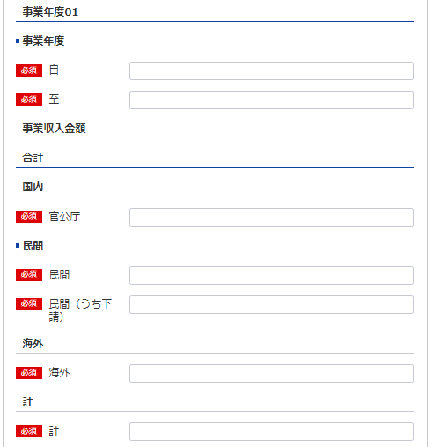
 |  |  | 計
 |  |  | 国 内 | 官公庁
29
自 | 年 | 月 |  | 民 間
23 ※YYYY/MM/DDで入力してください
 |  |  |  | （うち下請） | ( | ) | ( | ) | ( | ) | ( | ) | ( |  | ) | ( | )
24 ※YYYY/MM/DDで入力してください
至 | 年 | 月 | 海 外
30
 |  |  | 計
 |  |  | 国 内 | 官公庁
自 | 年 | 月 |  | 民 間
 |  |  |  | （うち下請） | ( | ) | ( | ) | ( | ) | ( | ) | ( |  | ) | ( | )
36
至 | 年 | 月 | 海 外
 |  |  | 計
 |  |  | 国 内 | 官公庁
37
自 | 年 | 月 |  | 民 間
38
 |  |  |  | （うち下請） | ( | ) | ( | ) | ( | ) | ( | ) | ( |  | ) | ( | )
至 | 年 | 月 | 海 外
 |  |  | 計
39
記載要領
1 この表は、各事業年度の損益計算書における完成業務収入中の登録部門ごとの業務に係る収入金額を記載すること。
2 国内で受注した調査であって下請によるものは「民間」に含めるものとし、さらに当該収入金額を（ ）内に記
40
載すること。
3 海外で受注した調査は、元請、下請のいかんにかかわらず「海外」に記載すること。

使用人数
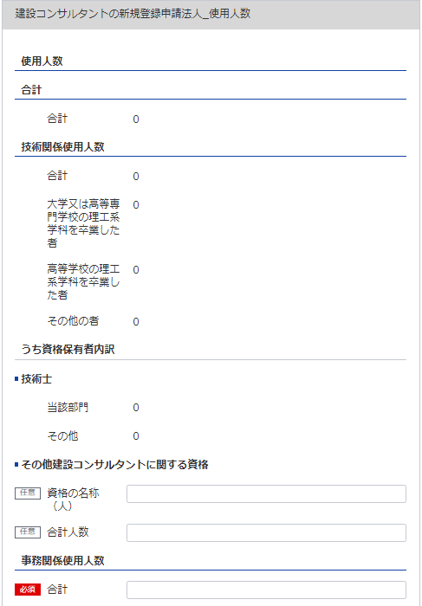
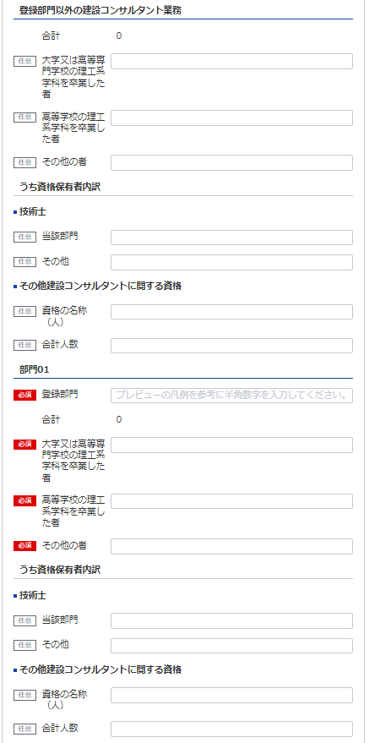
58
59
60
様式第4号（第4条関係） |  |  |  |  |  |  |  |  |  |  |  |  |  |  |  | （用紙A4）
使 用 人 数
使 用 人 数 区 分 |  |  | 合 計 |  | 大学又は高 等専門学校 の理工系学 科を卒業し た者（当該 学科を修め て専門職大 学の前期課 程を修了し た者を含 む。） |  | 高等学校の 理工系学科 を卒業した 者 |  | その他の者 |  | う ち 資 格 保 有 者 内 訳
67
61
 |  |  |  |  |  |  |  |  |  |  | 技 術 士 |  |  |  | その他建設コンサルタントに関する資格
41
42
62
 |  |  |  |  |  |  |  |  |  |  | 当該部門 |  | その他 |  | 資格の名称 | 人数
41
42
43
44
45
46
47
48
63
技術関係使用人数 |  |  |  | 人 |  | 人 |  | 人 |  | 人 |  | 人 |  | 人 |  |  | 人
49
50
51
52
53
54
55
56
57
43
64 ※資格名１（人数）、資格名２（人数）と記載してください
登録部門別技術関係使用人数 |  | 部門
44
65
 |  | 部門
 |  | 部門
49 ※営業所、登録部門シートの部門に該当する数値を入力してください
 |  | 部門
45
46
50
51
 |  | 部門
58
59
60
61
62
63
64
65
 | 登録部門以外の建設 コンサルタント業務
66
47 ※資格名１（人数）、資格名２（人数）と記載してください
52
事務関係使用人数
67
48
53
合計

66
記載要領
 | 1 使用人とは、役員、職員を問わず、常時雇用している者をいう。
 | 2 この表の人数を記載する欄は、建設コンサルタント業務に主として従事している使用人数を整数値で記載すること。
 | 3 理工系学科とは土木工学、建築学、農業土木工学、森林土木工学、機械工学、地学、造園学、電気工学等の学科をいう。
54
 | 4 「登録部門別技術関係使用人数」の欄は、現に登録している登録部門の業務に主として従事している者の人数を記載すること。
55
 | 5 「技術士」の「当該部門」の欄は、当該登録部門の規程別表下欄に掲げる技術士の登録を受けている人数を記載すること。また、「その他」の欄は、「当 該部門」の者以外で規程別表下欄に掲げる技術士の登録を受けている者の人数を記載すること。
 | 6 「その他建設コンサルタントに関する資格」の欄は、「技術士」の欄に記載した者以外で、一級建築士、一級土木施工管理技士、ＲＣＣＭ等の資格を有し ている者がいる場合には、その資格の名称及び人数について、全て記載すること。
56 ※資格名１（人数）、資格名２（人数）と記載してください

57

必要な場合は以下同様に登録してください

技術管理者証明書
1
様式第5号（第4条、第8条,第9条関係） |  |  |  |  |  |  |  | (用紙A4)
技 術 管 理 者 証 明 書
下記のとおり、建設コンサルタント登録規程第3条第1号に該当する専任の技術管理者を置いていることに相違ありません。
 |  |  |  |  | 令和 |  | 年 |  | 月 |  | 日
3
2
21
 |  |  | 殿
 |  |  |  | 申請者

22
69
記
登録を受けよう とする登録部門 | 所属営業所 の名称 | (ふりがな) | 技術士 又は一 級建築 士の別 | 登録番号 (登録年月日) | 技術士登録 の技術部門 (技術士第二次試験の選択科目） | 最終学校名, 学科名 (卒業・修了年月) |  |  |  | 区 分
 |  | 技術管理者の 氏 名
21
68
69
71
72
74,75
76,77
78
70
 |  | (生年月日)
22
 |  |  |  |  |  |  |  |  |  | イ | ロ
70
73
68
71
 |  |  |  |  |  |  |  |  |  | イ | ロ

72
 |  |  |  |  |  |  |  |  |  | イ | ロ
73

74
 |  |  |  |  |  |  |  |  |  | イ | ロ

75
 |  |  |  |  |  |  |  |  |  | イ | ロ

76
 |  |  |  |  |  |  |  |  |  | イ | ロ
77

78
 |  |  |  |  |  |  |  |  |  | イ | ロ

 |  |  |  |  |  |  |  |  |  | イ | ロ
必要な場合は以下同様に登録してください

 |  |  |  |  |  |  |  |  |  | イ | ロ

技術管理者の技術経歴は別表のとおり。
備考
技術管理者が規程3条第1号に規定する要件を備えていることを証する書面を添付すること。
記載要領
「区分」の欄は、規程第3条第1号イに該当する者についてはイ、同号ロに該当する者についてはロを○で 囲むこと。

技術管理者技術経歴書
※こちらのシートは記載の後、PDFにして添付してください。
様式第5号（第4条、第8条、第9条関係） |  |  |  |  |  |  |  |  |  | （用紙A4）
別表
技術管理者技術経歴書

技術管理者の氏名 |  |  |  |  |  |  |  |  | 住 所
期 間 |  |  |  | 実務経験年数 |  |  |  | 実 務 経 験 の 内 容
 |  |  |  |  |  |  |  | 業務の内容 |  |  |  | 契約の相手方の名称 |  |  | 契約金額
自 |  | 年 | 月 | 満 |  | 年 | 月

至 |  | 年 | 月
自 |  | 年 | 月 | 満 |  | 年 | 月

至 |  | 年 | 月
自 |  | 年 | 月 | 満 |  | 年 | 月

至 |  | 年 | 月
自 |  | 年 | 月 | 満 |  | 年 | 月

至 |  | 年 | 月
自 |  | 年 | 月 | 満 |  | 年 | 月

至 |  | 年 | 月
自 |  | 年 | 月 | 満 |  | 年 | 月

至 |  | 年 | 月
自 |  | 年 | 月 | 満 |  | 年 | 月

至 |  | 年 | 月
小 計 |  |  |  | 満 |  | 年 | 月
(累 計) |  |  |  | (満 |  | 年 | 月)
上記の者は、上記のとおり実務の経験を有することに相違ないことを証明します。
 |  |  |  |  |  |  |  |  |  |  |  | 令和 | 年 | 月 |  | 日

 |  |  |  |  |  |  |  |  |  |  | 証明者
証明を得ること ができない場合 |  |  |  |  | その理由 |  |  |  |  |  |  | 証明者と被証 明者との関係

記載要領
 | 1 「業務の内容」の欄は、企業名、職名、本人が従事した工事の設計、調査、監理等の業務について、契約名、
 | 規模、本人の業務上の役割等について具体的に記載すること。
 | 2 実務経験の証明は、都市計画及び地方計画部門の技術管理者で一級建築士を要件とするもの並びに造園部門
 | の技術管理者で技術士を要件とするものに限り必要とし、証明者ごとに作成すること。
 | 3 「小計」の欄は、「実務経験年数」の欄に記載した年数を月単位で通算して記載すること。
 | ただし、期間が重複している場合でも実期間で通算すること。複数枚に及ぶ場合は頁毎に累計を記載すること。
 | 4 同時期に２以上の業務を担当した場合は、従事した期間が重複することのないよう留意して記載すること。

 |  |  |  |  |  |  |  |  | /

様式第5号（第4条、第8条、第9条関係） |  |  |  |  |  |  |  |  |  | （用紙A4）
別表
技術管理者技術経歴書

技術管理者の氏名 |  |  |  |  |  |  |  |  | 住 所
期 間 |  |  |  | 実務経験年数 |  |  |  | 実 務 経 験 の 内 容
 |  |  |  |  |  |  |  | 業務の内容 |  |  |  | 契約の相手方の名称 |  |  | 契約金額
自 |  | 年 | 月 | 満 |  | 年 | 月

至 |  | 年 | 月
自 |  | 年 | 月 | 満 |  | 年 | 月

至 |  | 年 | 月
自 |  | 年 | 月 | 満 |  | 年 | 月

至 |  | 年 | 月
自 |  | 年 | 月 | 満 |  | 年 | 月

至 |  | 年 | 月
自 |  | 年 | 月 | 満 |  | 年 | 月

至 |  | 年 | 月
自 |  | 年 | 月 | 満 |  | 年 | 月

至 |  | 年 | 月
自 |  | 年 | 月 | 満 |  | 年 | 月

至 |  | 年 | 月
小 計 |  |  |  | 満 |  | 年 | 月
(累 計) |  |  |  | (満 |  | 年 | 月)
上記の者は、上記のとおり実務の経験を有することに相違ないことを証明します。
 |  |  |  |  |  |  |  |  |  |  |  | 平成 | 年 | 月 |  | 日

 |  |  |  |  |  |  |  |  |  |  | 証明者
証明を得ること ができない場合 |  |  |  |  | その理由 |  |  |  |  |  |  | 証明者と被証 明者との関係

記載要領
 | 1 「業務の内容」の欄は、企業名、職名、本人が従事した工事の設計、調査、監理等の業務について、契約名、
 | 規模、本人の業務上の役割等について具体的に記載すること。
 | 2 実務経験の証明は、都市計画及び地方計画部門の技術管理者で一級建築士を要件とするもの並びに造園部門
 | の技術管理者で技術士を要件とするものに限り必要とし、証明者ごとに作成すること。
 | 3 「小計」の欄は、「実務経験年数」の欄に記載した年数を月単位で通算して記載すること。
 | ただし、期間が重複している場合でも実期間で通算すること。複数枚に及ぶ場合は頁毎に累計を記載すること。
 | 4 同時期に２以上の業務を担当した場合は、従事した期間が重複することのないよう留意して記載すること。

 |  |  |  |  |  |  |  |  | /

様式第5号（第4条、第8条、第9条関係） |  |  |  |  |  |  |  |  |  | （用紙A4）
別表
技術管理者技術経歴書

技術管理者の氏名 |  |  |  |  |  |  |  |  | 住 所
期 間 |  |  |  | 実務経験年数 |  |  |  | 実 務 経 験 の 内 容
 |  |  |  |  |  |  |  | 業務の内容 |  |  |  | 契約の相手方の名称 |  |  | 契約金額
自 |  | 年 | 月 | 満 |  | 年 | 月

至 |  | 年 | 月
自 |  | 年 | 月 | 満 |  | 年 | 月

至 |  | 年 | 月
自 |  | 年 | 月 | 満 |  | 年 | 月

至 |  | 年 | 月
自 |  | 年 | 月 | 満 |  | 年 | 月

至 |  | 年 | 月
自 |  | 年 | 月 | 満 |  | 年 | 月

至 |  | 年 | 月
自 |  | 年 | 月 | 満 |  | 年 | 月

至 |  | 年 | 月
自 |  | 年 | 月 | 満 |  | 年 | 月

至 |  | 年 | 月
小 計 |  |  |  | 満 |  | 年 | 月
(累 計) |  |  |  | (満 |  | 年 | 月)
上記の者は、上記のとおり実務の経験を有することに相違ないことを証明します。
 |  |  |  |  |  |  |  |  |  |  |  | 平成 | 年 | 月 |  | 日

 |  |  |  |  |  |  |  |  |  |  | 証明者
証明を得ること ができない場合 |  |  |  |  | その理由 |  |  |  |  |  |  | 証明者と被証 明者との関係

記載要領
 | 1 「業務の内容」の欄は、企業名、職名、本人が従事した工事の設計、調査、監理等の業務について、契約名、
 | 規模、本人の業務上の役割等について具体的に記載すること。
 | 2 実務経験の証明は、都市計画及び地方計画部門の技術管理者で一級建築士を要件とするもの並びに造園部門
 | の技術管理者で技術士を要件とするものに限り必要とし、証明者ごとに作成すること。
 | 3 「小計」の欄は、「実務経験年数」の欄に記載した年数を月単位で通算して記載すること。
 | ただし、期間が重複している場合でも実期間で通算すること。複数枚に及ぶ場合は頁毎に累計を記載すること。
 | 4 同時期に２以上の業務を担当した場合は、従事した期間が重複することのないよう留意して記載すること。

 |  |  |  |  |  |  |  |  | /

様式第5号（第4条、第8条、第9条関係） |  |  |  |  |  |  |  |  |  | （用紙A4）
別表
技術管理者技術経歴書

技術管理者の氏名 |  |  |  |  |  |  |  |  | 住 所
期 間 |  |  |  | 実務経験年数 |  |  |  | 実 務 経 験 の 内 容
 |  |  |  |  |  |  |  | 業務の内容 |  |  |  | 契約の相手方の名称 |  |  | 契約金額
自 |  | 年 | 月 | 満 |  | 年 | 月

至 |  | 年 | 月
自 |  | 年 | 月 | 満 |  | 年 | 月

至 |  | 年 | 月
自 |  | 年 | 月 | 満 |  | 年 | 月

至 |  | 年 | 月
自 |  | 年 | 月 | 満 |  | 年 | 月

至 |  | 年 | 月
自 |  | 年 | 月 | 満 |  | 年 | 月

至 |  | 年 | 月
自 |  | 年 | 月 | 満 |  | 年 | 月

至 |  | 年 | 月
自 |  | 年 | 月 | 満 |  | 年 | 月

至 |  | 年 | 月
小 計 |  |  |  | 満 |  | 年 | 月
(累 計) |  |  |  | (満 |  | 年 | 月)
上記の者は、上記のとおり実務の経験を有することに相違ないことを証明します。
 |  |  |  |  |  |  |  |  |  |  |  | 平成 | 年 | 月 |  | 日

 |  |  |  |  |  |  |  |  |  |  | 証明者
証明を得ること ができない場合 |  |  |  |  | その理由 |  |  |  |  |  |  | 証明者と被証 明者との関係

記載要領
 | 1 「業務の内容」の欄は、企業名、職名、本人が従事した工事の設計、調査、監理等の業務について、契約名、
 | 規模、本人の業務上の役割等について具体的に記載すること。
 | 2 実務経験の証明は、都市計画及び地方計画部門の技術管理者で一級建築士を要件とするもの並びに造園部門
 | の技術管理者で技術士を要件とするものに限り必要とし、証明者ごとに作成すること。
 | 3 「小計」の欄は、「実務経験年数」の欄に記載した年数を月単位で通算して記載すること。
 | ただし、期間が重複している場合でも実期間で通算すること。複数枚に及ぶ場合は頁毎に累計を記載すること。
 | 4 同時期に２以上の業務を担当した場合は、従事した期間が重複することのないよう留意して記載すること。

 |  |  |  |  |  |  |  |  | /

様式第5号（第4条、第8条、第9条関係） |  |  |  |  |  |  |  |  |  | （用紙A4）
別表
技術管理者技術経歴書

技術管理者の氏名 |  |  |  |  |  |  |  |  | 住 所
期 間 |  |  |  | 実務経験年数 |  |  |  | 実 務 経 験 の 内 容
 |  |  |  |  |  |  |  | 業務の内容 |  |  |  | 契約の相手方の名称 |  |  | 契約金額
自 |  | 年 | 月 | 満 |  | 年 | 月

至 |  | 年 | 月
自 |  | 年 | 月 | 満 |  | 年 | 月

至 |  | 年 | 月
自 |  | 年 | 月 | 満 |  | 年 | 月

至 |  | 年 | 月
自 |  | 年 | 月 | 満 |  | 年 | 月

至 |  | 年 | 月
自 |  | 年 | 月 | 満 |  | 年 | 月

至 |  | 年 | 月
自 |  | 年 | 月 | 満 |  | 年 | 月

至 |  | 年 | 月
自 |  | 年 | 月 | 満 |  | 年 | 月

至 |  | 年 | 月
小 計 |  |  |  | 満 |  | 年 | 月
(累 計) |  |  |  | (満 |  | 年 | 月)
上記の者は、上記のとおり実務の経験を有することに相違ないことを証明します。
 |  |  |  |  |  |  |  |  |  |  |  | 平成 | 年 | 月 |  | 日

 |  |  |  |  |  |  |  |  |  |  | 証明者
証明を得ること ができない場合 |  |  |  |  | その理由 |  |  |  |  |  |  | 証明者と被証 明者との関係

記載要領
 | 1 「業務の内容」の欄は、企業名、職名、本人が従事した工事の設計、調査、監理等の業務について、契約名、
 | 規模、本人の業務上の役割等について具体的に記載すること。
 | 2 実務経験の証明は、都市計画及び地方計画部門の技術管理者で一級建築士を要件とするもの並びに造園部門
 | の技術管理者で技術士を要件とするものに限り必要とし、証明者ごとに作成すること。
 | 3 「小計」の欄は、「実務経験年数」の欄に記載した年数を月単位で通算して記載すること。
 | ただし、期間が重複している場合でも実期間で通算すること。複数枚に及ぶ場合は頁毎に累計を記載すること。
 | 4 同時期に２以上の業務を担当した場合は、従事した期間が重複することのないよう留意して記載すること。

 |  |  |  |  |  |  |  |  | /

誓約書
※こちらのシートは記載の後、PDFにして添付してください。
(様式第6号(第4条関係、第8条関係)) |  |  |  |  | (用紙A4)

誓 約 書
申請者並びに申請者の役員、支配人及び法定代理人が下記のいずれにも該当しない者である ことを誓約します。
令和 | 年 | 月 | 日
 |  |  |  |  | 申請者

 |  |  |  | 殿

記

1 精神の機能の障害により建設コンサルタント業務を適正に行うに当たって必要な認知、判断及 び意思疎通を適切に行うことができない者又は破産手続開始の決定を受けて復権を得ない者

2 建設コンサルタント登録規程（以下「規程」という。）第13条第１項第4号、第8号、第10号又 は第11号に該当することにより登録を消除され、その消除の日から2年を経過しない者

3 禁錮以上の刑に処せられ、その刑の執行を終わり、又は刑の執行を受けることがなくなった日 から５年を経過しない者

4 暴力団員による不当な行為の防止等に関する法律（平成３年法律第77号）の規定（同法第32条 の２第７項の規定を除く。）に違反したことにより、又は刑法（明治40年法律第45号）第204条、 第206条、第208条、第208条の3、第222条若しくは第247条の罪若しくは暴力行為等処罰に関する 法律（大正15年法律第60号）の罪を犯したことにより、罰金の刑に処せられ、その刑の執行を終 わり、又は刑の執行を受けることがなくなった日から５年を経過しない者

5 暴力団員による不当な行為の防止等に関する法律第２条第６号に規定する暴力団員又は同号に 規定する暴力団員でなくなった日から５年を経過しない者

6 その業務に関し不正又は不誠実な行為をするおそれがあると認めるに足りる相当の理由がある 者

7 営業に関し成年者と同一の行為能力を有しない未成年者でその法定代理人が上記1から6までの いずれかに該当するもの

8 法人でその役員のうちに上記1から6までのいずれかに該当する者（上記2に該当する者について は、その者が規程第13条第1項の規定により登録を消除される以前から当該法人の役員であつた者 を除く。）のあるもの

9 個人でその支配人のうちに上記1から6までのいずれかに該当する者（上記2に該当する者につい ては、その者が規程第13条第1項の規定により登録を消除される以前から当該個人の支配人であつ た者を除く。）のあるもの

10 暴力団員等がその事業活動を支配する者

登録申請者の略歴書
※こちらのシートは記載の後、PDFにして添付してください。
様式第7号（第4条、第8条関係） |  |  |  |  |  |  |  |  |  | （用紙A4）
登録申請者 |  |  |  |  |  |  |  | 法人の役員 本 人 支 配 人 法定代理人 | の略歴書
氏名 |  |  |  |  |  |  |  | 役職名
職 歴 | 期間 |  |  |  |  | 従 事 し た 職 務 内 容
 | 自 | 年 | 月 |  | 日
 | 至 | 年 | 月 |  | 日
 | 自 | 年 | 月 |  | 日
 | 至 | 年 | 月 |  | 日
 | 自 | 年 | 月 |  | 日
 | 至 | 年 | 月 |  | 日
 | 自 | 年 | 月 |  | 日
 | 至 | 年 | 月 |  | 日
 | 自 | 年 | 月 |  | 日
 | 至 | 年 | 月 |  | 日
 | 自 | 年 | 月 |  | 日
 | 至 | 年 | 月 |  | 日
 | 自 | 年 | 月 |  | 日
 | 至 | 年 | 月 |  | 日
 | 自 | 年 | 月 |  | 日
 | 至 | 年 | 月 |  | 日
賞 罰 | 年月日 |  |  |  |  | 賞 罰 の 内 容

上記のとおり相違ありません。
令和 |  |  |  | 年 |  | 月 | 日
氏名

記載要領
1 「 法人の役員 本 人 支 配 人 は、不要のものを消すこと。 法定代理人 」 2 「賞罰」の欄は、行政処分等についても記載すること。

役員等一覧表
様式第7号（第4条、第8条関係） |  |  |  |  |  | （用紙A4）
別表
役 員 等 一 覧 表
4, 5
（ふりがな） 商号又は名称 |  |  |  |  | 代表者氏名
18
79
所在地
（ふりがな） 役職員氏名 | 役職 |  | 生年月日 |  | 住所

7, 8
80
81
82
7
8
80
81
82
シート「建設コンサルタント登録申請書」参照
※役員が21名以上いる場合は下記、20件超えのチェックボックスにチェックを入れてください。
下記サイトより、20名超え時の登録フォーマットをDLし、全件入力してください。
https://www.mlit.go.jp/tochi_fudousan_kensetsugyo/const/kanrengyou00001.html
その上で、PDFにして添付をしてください。
また、1件目は必須となっておりますので重複しますが、e-Govにも登録をお願いします。

1
2
上記のとおり相違ありません。
令和 |  | 年 | 月 | 日
申請者

記載要領
登録を受けようとする者（法人である場合においてはその役員、個人である場合についてはその者及び支配人）及び 法定代理人のすべてについて記載すること。

技術士等一覧表
※こちらのシートは記載の後、PDFにして添付してください。
様式第8号（第4条関係） |  |  |  |  | （用紙A4）
技 術 士 等 一 覧 表
所属営業所の名称 | 氏 名 (生年月日) | 資 格 | 登録番号 (登録年月日) | 技術士登録の技術部門 | 最終学校名,
 |  |  |  | 技術士第二次試験 | 学 科 名
 |  |  |  | の選択科目 | (卒業・修了年月)

記載要領
1 技術士登録の技術部門のいかんにかかわらず、建設コンサルタント業務に従事している技術士(技術管理者を除く。）のすべてについて記載
すること。
2 所属営業所ごとに記載すること。
3 「資格」の欄は、技術士、一級建築士、ＲＣＣＭ等の別を記載すること。

株主（出資者）調書
※こちらのシートは記載の後、PDFにして添付してください。
様式第9号（第4条関係） |  |  | （用紙A4）
株主（出資者）調書
株主（出資者）名 | 住 所 | 所有株数又は 出資の価額 | 発行済株式総数
 |  |  | 又は出資の総額
 |  |  | に対する割合
 |  |  |  | ％

記載要領
発行済株式総数の100分の5以上の株式を有する株主又は出資の総額の100分の5以上に相当する出資をしている者に
ついて記載すること。

完成業務原価報告書
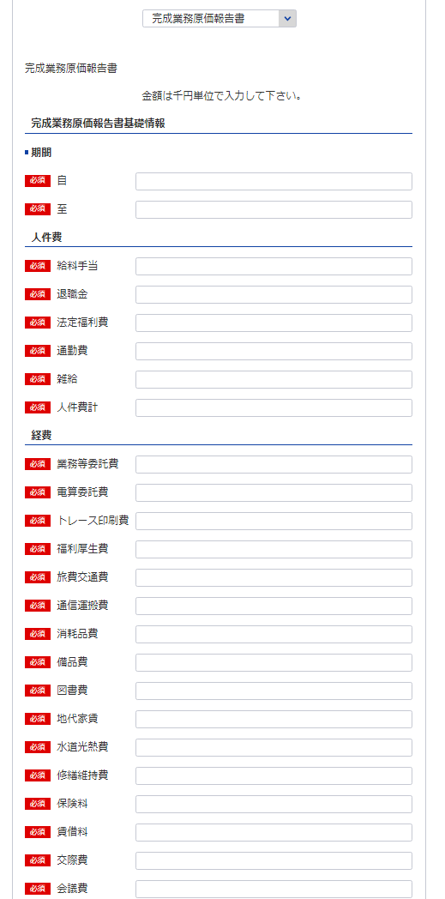
83
様式第１１号（第４条関係） |  |  |  |  |  |  |  | (用紙 Ａ４)
完成業務原価報告書
 |  |  |  | 自 令和 | 年 | 月 | 日
84
 |  |  |  | 至 令和 | 年 | 月 | 日
 |  |  |  |  |  |  | （会社名）
5
83
84
85
86
85
Ⅰ 人 件 費 |  |  |  |  |  |  |  | 千円
 |  | 給料手当
 |  | 退職金
87
86
 |  | 法定福利費
88
87
 |  | 通勤費
89
88
 |  | 雑 給
90
89
 |  |  | 人件費計
90
Ⅱ 経 費
91
91
 |  | 業務等委託費
92
92
 |  | 電算委託費
93
93
 |  | トレース印刷費
94
94
 |  | 福利厚生費
95
95
 |  | 旅費交通費
96
96
 |  | 通信運搬費
97
97
 |  | 消耗品費
98
98
 |  | 備品費
99
99
 |  | 図書費
100
100
 |  | 地代家賃
101
101
 |  | 水道光熱費
102
102
 |  | 修繕維持費
103
103
 |  | 保険料
104
104
 |  | 賃借料
105
105
 |  | 交際費
106
106
 |  | 会議費
107
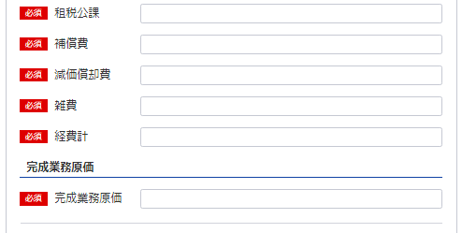
107
 |  | 租税公課
108
108
 |  | 補償費
109
109
 |  | 減価償却費
110
110
 |  | 雑 費
111
111
 |  |  | 経費計
112
 |  |  | 完成業務原価
112
記載要領
 | 「雑費」に属する費用で経費の総額の10分の１を超えるものについては、当該費用を明示する科目をもつて
 | 記載すること。

財務事項一覧表
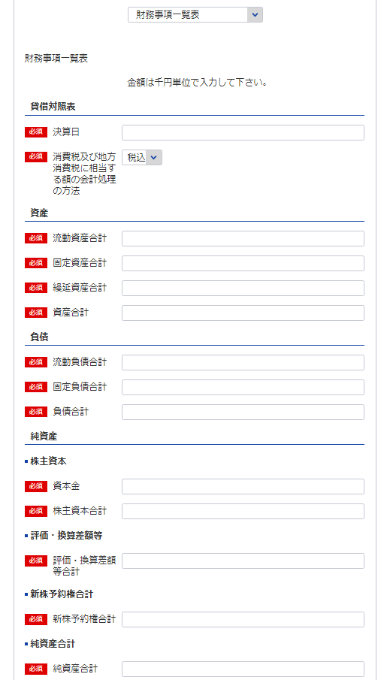
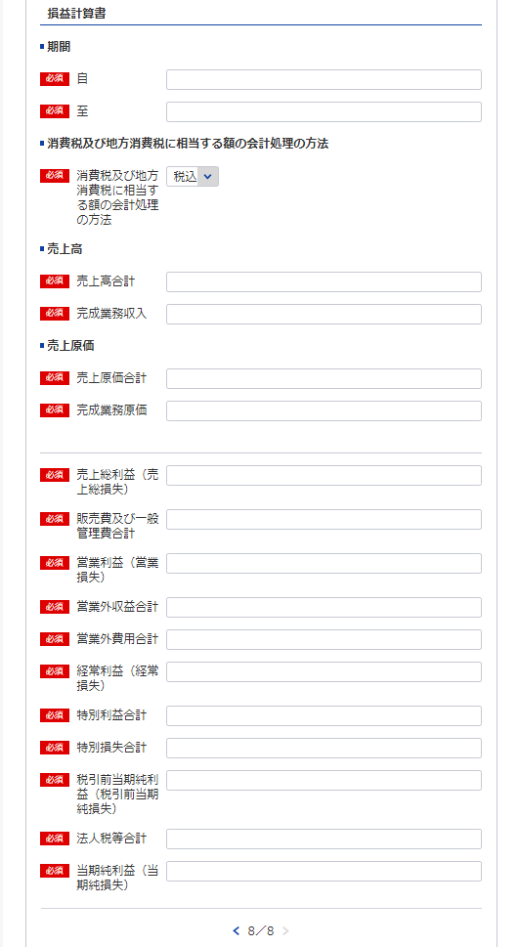
※事業年度の開始日をいれてください
113
 | 様式第１０号（第４条関係） |  |  |  |  | (用紙 Ａ４)
財務事項一覧表
 |  |  |  |  |  |  | 令和 年 月 日現在
113
 |  |  |  |  | （単位 千円）
114
113
貸借対照表 |  | Ⅰ 資産 合計
115
141
 |  |  | 流動資産 合計
116
141
 |  |  | 固定資産 合計
117
126
 |  |  | 繰延資産 合計
118
115
127
 |  | Ⅱ 負債 合計
119
116
 |  |  | 流動負債 合計
120
117
128
 |  |  | 固定負債 合計
121
114
129
 |  | Ⅲ 純資産 合計
122
 |  |  | 株主資本 合計
123
119
130
 |  |  |  | 資本金
124
120
131
 |  |  | 評価・換算差額等 合計
125
118
132
 |  |  | 新株予約権 合計
126
損益計算書 |  | Ⅰ 売上高 合計
127
123
133
 |  |  | 完成業務収入
128
122
135
134
 |  | Ⅱ 売上原価 合計
129
 |  |  | 完成業務原価
130
124
136
 |  | 売上総利益（売上総損失）
131
137
138
 |  | Ⅲ 販売費及び一般管理費 合計
132
125
 |  | 営業利益（営業損失）
133
139
 |  | Ⅳ 営業外収益 合計
134
121
140
 |  | Ⅴ 営業外費用 合計
135
 |  | 経常利益（経常損失）
136
 |  | Ⅵ 特別利益 合計
137
 |  | Ⅶ 特別損失 合計
138
 |  | 税引前当期純利益（税引前当期純損失）
139
 |  | 法人税等 合計
140
 |  | 当期純利益（当期純損失）
141
消費税及び地方消費税に相当する額の会計処理の方法
記載要領
１ 財務事項一覧表は、一般に公正妥当と認められる企業会計の基準その他の企業会計の慣行をしん酌し、会社の財産及び損益の状態を 判断することができるよう明瞭に記載すること。
２ 直前一年分の決算書等により作成すること。
３ 記載すべき金額は、千円単位をもつて表示すること。ただし、会社法（平成17年法律第86号）第２条第６号に規定する大会社にあつ ては、百万円単位をもつて表示することができる。この場合、「千円」とあるのは「百万円」として記載すること。
４ 金額の記載に当たつて有効数字がない場合においては、科目の記載を要しない。
５ 持分会社である場合においては、「株主資本 合計」とあるのは「社員資本 合計」として記載すること。
６ 「消費税及び地方消費税に相当する額の会計処理の方法」の欄は、税抜方式及び税込方式のうち財務事項一覧表の作成に当たつて採 用したものを記載すること。

貸借対照表及び損益計算書（法人）
様式は特に定まっておりません。
申請者が作成している会社法等に準拠した既存の
貸借対照表及び損益計算書を添付願います。
※こちらのシートは記載の後、PDFにして添付してください。

営業の沿革
※こちらのシートはe-Gov上で一部入力が必要となりますが、それとは別に記載の後、PDFにして添付してください。
142
様式第14号（第4条関係） |  | （用紙A4）
営 業 の 沿 革
創 業 |  | 年 | 月 | 日
創 業 後 の 沿 革

142

 | 最初にこの規程による登録を受けた年月日 | 年 | 月 | 日

記載要領 「創業後の沿革」の欄は、商号又は名称の変更、合併又は分割、営業の休止、営業の再開、資本金額の変更、この登録規程による登録の消除、賞罰（行政処分等を含む。）等を記載すること。

所属建設コンサルタント団体調書
※こちらのシートは記載の後、PDFにして添付してください。
様式第15号（第4条関係） | （用紙A4）

所属建設コンサルタント団体調書

所 属 団 体 名 | 所 属 年 月 日

記載要領
建設コンサルタントの組織する団体に所属している場合のみ記載すること。

過去に認定された経歴を有する者の一覧表
※こちらのシートは記載の後、PDFにして添付してください。
第13号様式 |  |  |  | (用紙A4)

過去に当社にて認定された経歴を有する者の在籍状況
認 定 番 号 （認 定 日） | 氏 名 (生年月日) | 認定された部門 | 現在の 所属営業所の名称 ※登録外の営業所、海外の営業所の場合はその旨を記載 | 建設コンサルタント業務への現在の従事の有無

 |  |  |  | 有 ・ 無

 |  |  |  | 有 ・ 無

 |  |  |  | 有 ・ 無

 |  |  |  | 有 ・ 無

 |  |  |  | 有 ・ 無

 |  |  |  | 有 ・ 無

 |  |  |  | 有 ・ 無

 |  |  |  | 有 ・ 無

 |  |  |  | 有 ・ 無

記載要領
1 本様式を提出しようとする建設コンサルタントの技術管理者として過去に規程第３条第１号ロの規定により
認定された者のうち、当該建設コンサルタントに現在在籍する全ての者について記載すること。（現在、技術
...

